Примеры_расчет РС
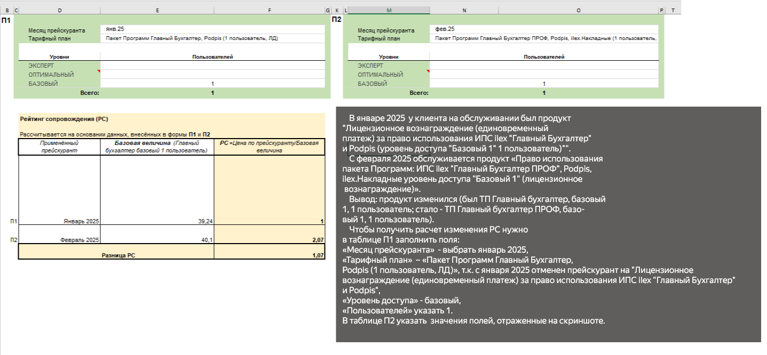
Заполнение калькулятора для расчета РС
Пример 1. Изменение одного продукта из нескольких у клиента
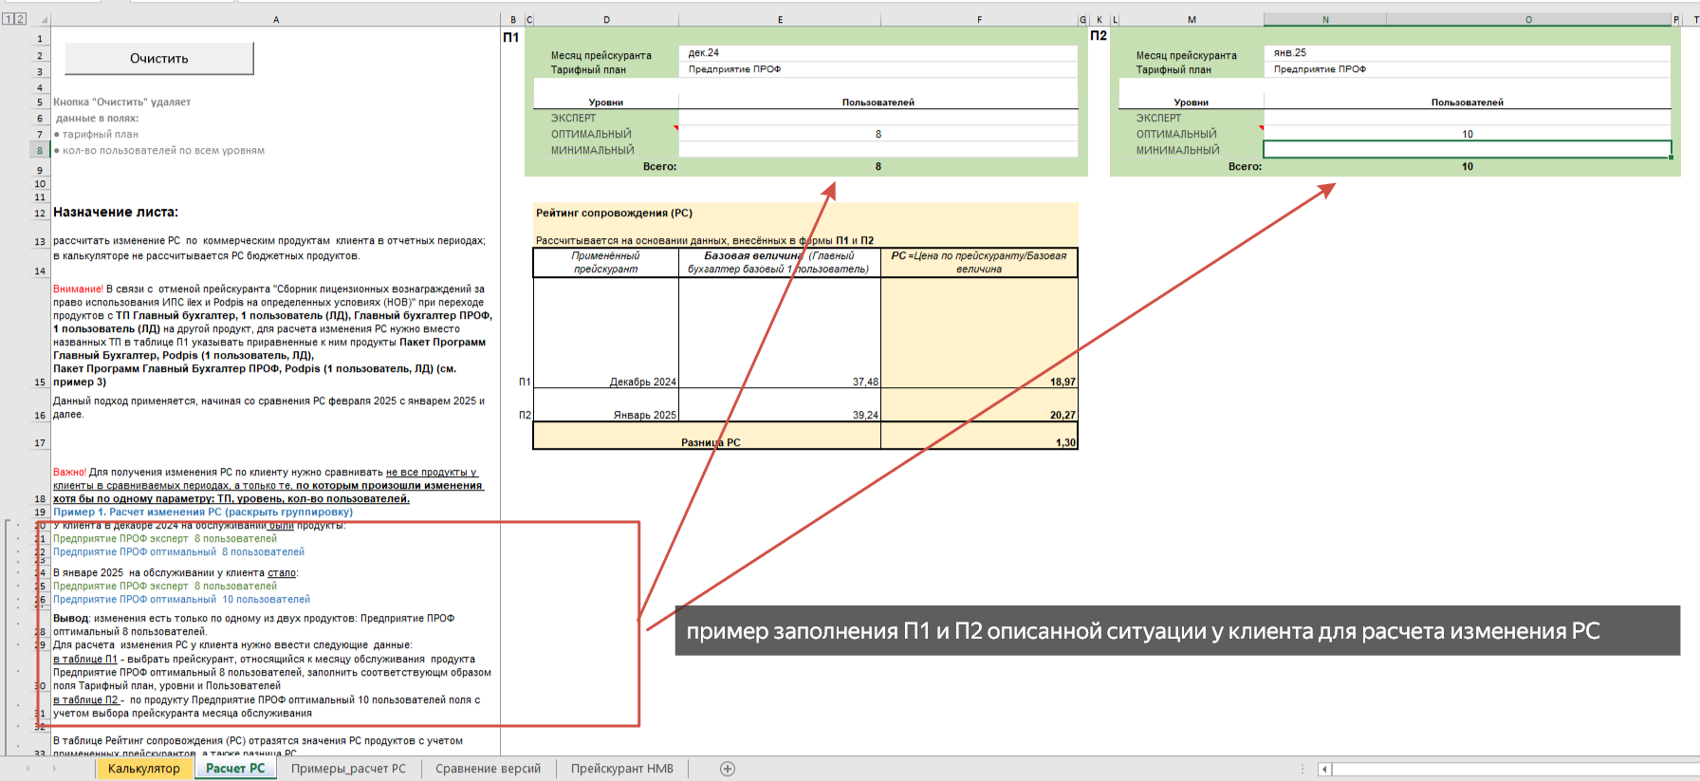

Пример 2. Изменение всех продуктов у клиента
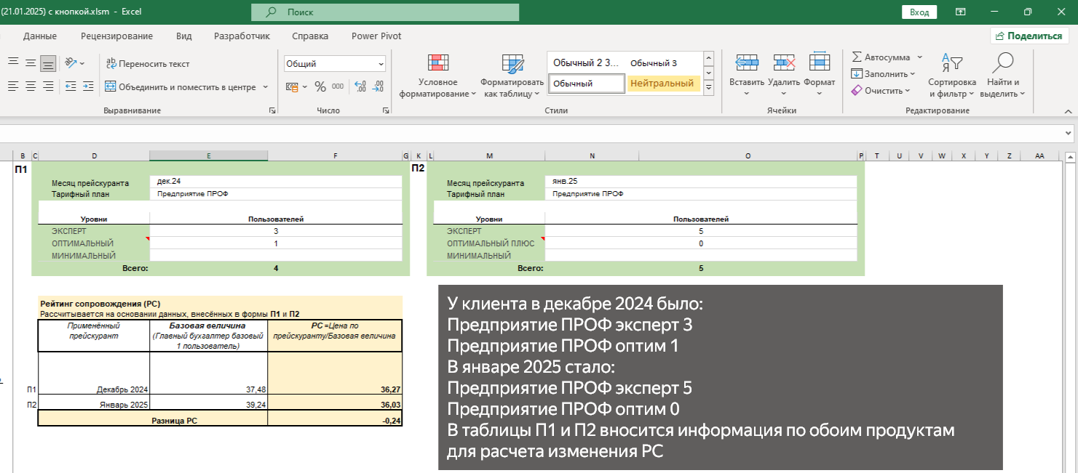

Пример 3. Отказ клиента
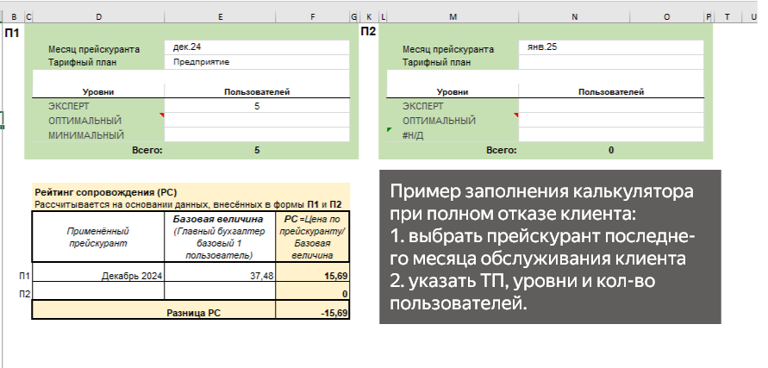

Пример 4. Изменение продукта из прейскуранта Сборник лицензионных вознаграждений за право использования ИПС ilex и Podpis на определенных условиях (НОВ)

